상품제안서
코브라랜턴 손전등 랜턴 고휘도랜턴 | 상품코드: F29278

 |  |  |  |  |  |  | 02-412-0044 | www.easy1.co.kr
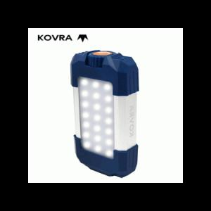

【상세/제작정보】 | 기본수량 미만 인쇄시 비용 추가. 인쇄-별도문의.

【인쇄/포장옵션】 | 실크 / 금,은박지

【공급단가】 | 수량 | 40~ | 120~ | 500~ | 1,000~ | 2,000~
*VAT별도 | 단가 | 23,400원 | 23,010원 | 22,420원 | 22,030원 | 21,450원

【상품 URL】 | https://easy1.co.kr:443/src/goods_detail.php?gdno=29278

